Đánh giá các thuật toán J48, RE
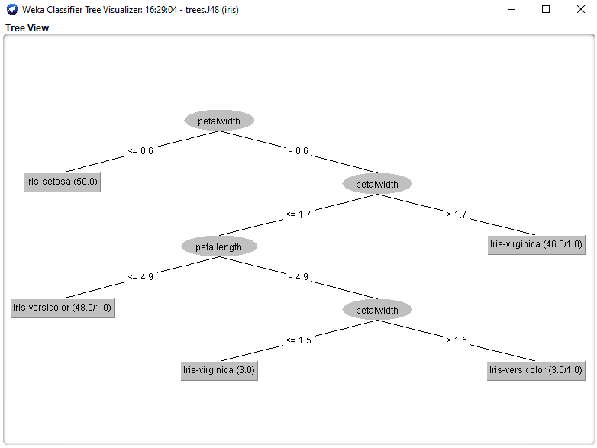
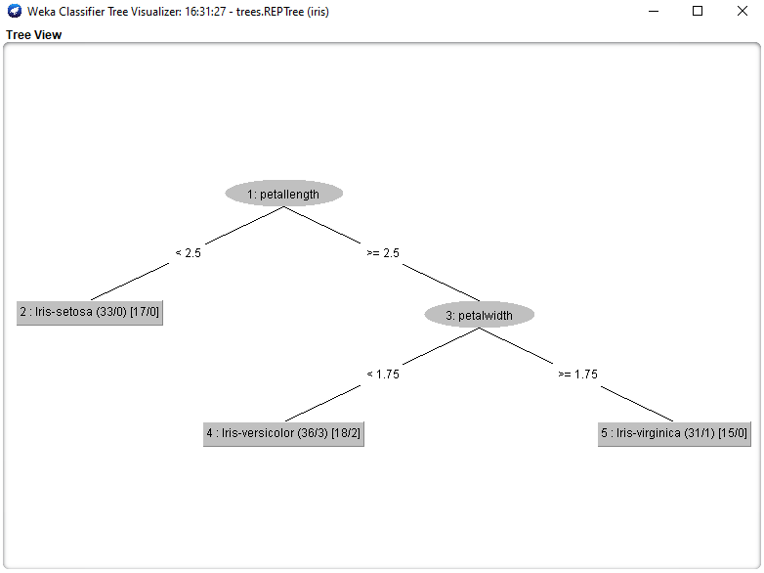
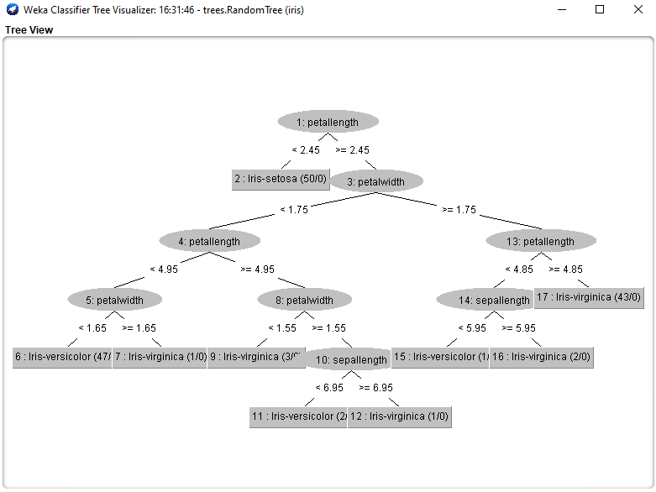
 | J48 | REPTree | RandomTree
Test mode | split 66.0% train, remainder test
Độ chính xác | 96.0784 % | 92.1569 % | 92.1569 %
Thời gian xây dựng model | 0.01 seconds | 0 seconds | 0 seconds
Confusion Matrix | a b c <-- classified as 15 0 0 | a = Iris-setosa 0 19 0 | b = Iris-versicolor 0 2 15 | c = Iris-virginica | a b c <-- classified as 15 0 0 | a = Iris-setosa 0 15 4 | b = Iris-versicolor 0 0 17 | c = Iris-virginica | a b c <-- classified as 15 0 0 | a = Iris-setosa 0 17 2 | b = Iris-versicolor 0 2 15 | c = Iris-virginica

Size của cây | 9 | 5 | 17

